Sheet1
 |  | للطلب (مؤسسة وردة الحلويات للتجارة) الرياض تلفون (0112293200 - 0114530133)
 | الصورة | الإسم | الشد | تاريخ الانتهاء | الكمية
1 | 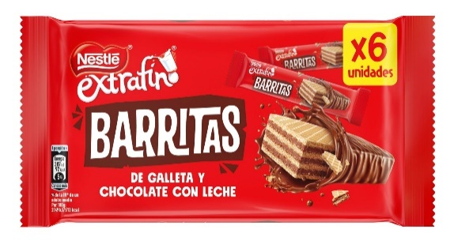 | نستلة إكسترافينو ويفر 9405 | 14(6X18G) | 2022-10-30
2 |  | نستلة إكسترافينو ليون 0143 | 16X164G | 2022-12-30
3 |  | نستلة اكسترافينو شوكولاتة بالحليب 3262 | 36X4X19G | 30/03/2023
4 |  | نستلة شوكولاتينا 4549 | 100X20G | 2023-03-30
 |  |  | 6(100X20G)
5 |  | نستلة سناك ويفر حليب 7711 | 30X34G | 30/11/2022
6 | 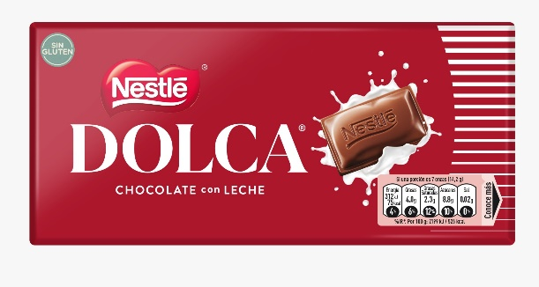 | نستلة دولسا شوكولاتة بالحليب 4394 | 34X100G | 2023-04-30
7 | 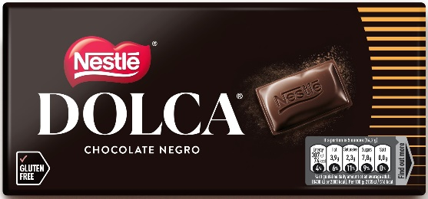 | نستلة دولسا شوكولاتة دارك 4393 | 34X100G | 2023-12-30
8 |  | نستلة شوكولاتة دارك 6148 | 28X125G | 2023-03-30
9 |  | نستلة شوكولاتة دارك 70% 6157 | 25X120G | 2023-05-30
10 |  | نستلة شوكولاتة دارك 85% 0750 | 25X120G | 2023-05-30
11 |  | نستلة كاجا روجا كيس 8134 | 12X100G | 2022-10-30
12 | 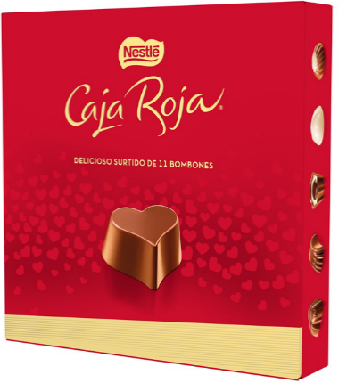 | نستلة كاجا روجا بوكس 5703 | 12X100G | 2022-10-30
13 |  | نستلة كاجا روجا حديد 4440 | 6X250G | 2022-09-30
14 |  | نستلة كاجا روجا بوكس 7341 | 8X200G | 2022-09-30
15 |  | نستلة كاجا روجا بوكس 5702 | 4X400G | 2022-09-30

